DramatisPersonae
DRAMATIS PERSONAE

Henry Armitage
Director de la biblioteca de la Universidad Miskatonic, doctor en Bellas Artes por Miskatonic, en Filosofía por Princeton y en Literatura por Cambridge. Un hombre ya bastante mayor, pero con las ideas aún muy claras. | 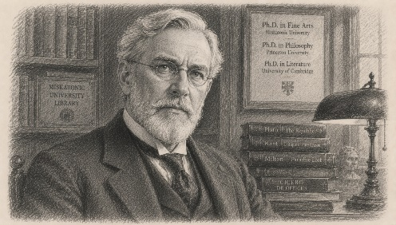

Josephine (Jo)
Mujer joven, pelo negro y ojos verdes. Ayudante del Profesor Armitage | 

Bryce Fallon
Decano de administración de la UM. Hombre encantador, elegancia inmaculada. Exuda temperamento equilibrado y autoridad serena. Tiene modales agradables y una forma reflexiva de hablar que esconde el verdadero alcance de su intelecto y ambición. | 